画面遷移図_受講生
受講生

[教材ダウンロード]
[勤怠情報を直接編集する]
機能▼
[ファイル共有]
[動画視聴]
[ログアウト]
初回ログイン
[視聴する]
[勤怠]
[マイページ]
初期表示 または
[マイコース]
[日報、週報、月報【デモ】を提出する/
提出済日報、週報、月報【デモ】を確認する]
[コース詳細]
有効期限内
有効期限外
パスワード再設定メール送信後、
送られてきたメールURLを押下
[パスワードを忘れた方はこちら]
パスワード変更日が1ヶ月以上未満
[次へ]
成功
ヘッダ
（ログイン後表示）
ログイン画面
利用規約画面
パスワード変更画面
コース詳細画面
フッター
よくある質問画面
パスワード再設定画面
パスワード再設定画面
パスワード変更画面
不正アクセス画面
エラー画面
404画面
ヘルプ画面
[ログイン]
ログイン失敗
2回目以降のログイン
パスワード変更日が1ヶ月以上前
[変更]
パスワード変更失敗
[よくある質問]
[送信]
[ログイン画面へ]
パスワード再設定画面
セッション詳細画面
[詳細]
パスワード変更成功
試験開始画面
試験問題画面
試験結果画面
レポート登録画面
試験回答確認画面
試験詳細画面
[詳細]
[戻る]
試験結果詳細画面
[セッション詳細]
[確認画面へ進む]
[戻る]
[詳細]
[詳細]
ユーザー詳細画面
[パスワードを変更する]
レポート詳細画面
ダウンロード
[詳細]
不正アクセスがあった場合
指定したページが見つからない場合
エラーがあった場合
勤怠管理画面
勤怠情報直接変更画面
教材ダウンロード画面
ファイル一覧画面
動画視聴画面
動画URL遷移先
[ヘルプ]
[よくある質問]
[サポートセンター]
サポートセンター問い合わせ画面

①

①
[提出する]

ログイン_画面詳細
プロジェクト名 |  |  | システム名 |  | 画面レイアウト設計書 |  |  |  |  |  |  | 作成者 |  | 作成日 |  | 更新者 |  | 更新日
体験型Java研修 |  |  | LMS学習管理システム |  | 共通部品 |  |  |  |  |  |  | 臼井 |  | 2021-03-10 |  | 臼井 |  | 2021-06-02

 | 画面イメージ
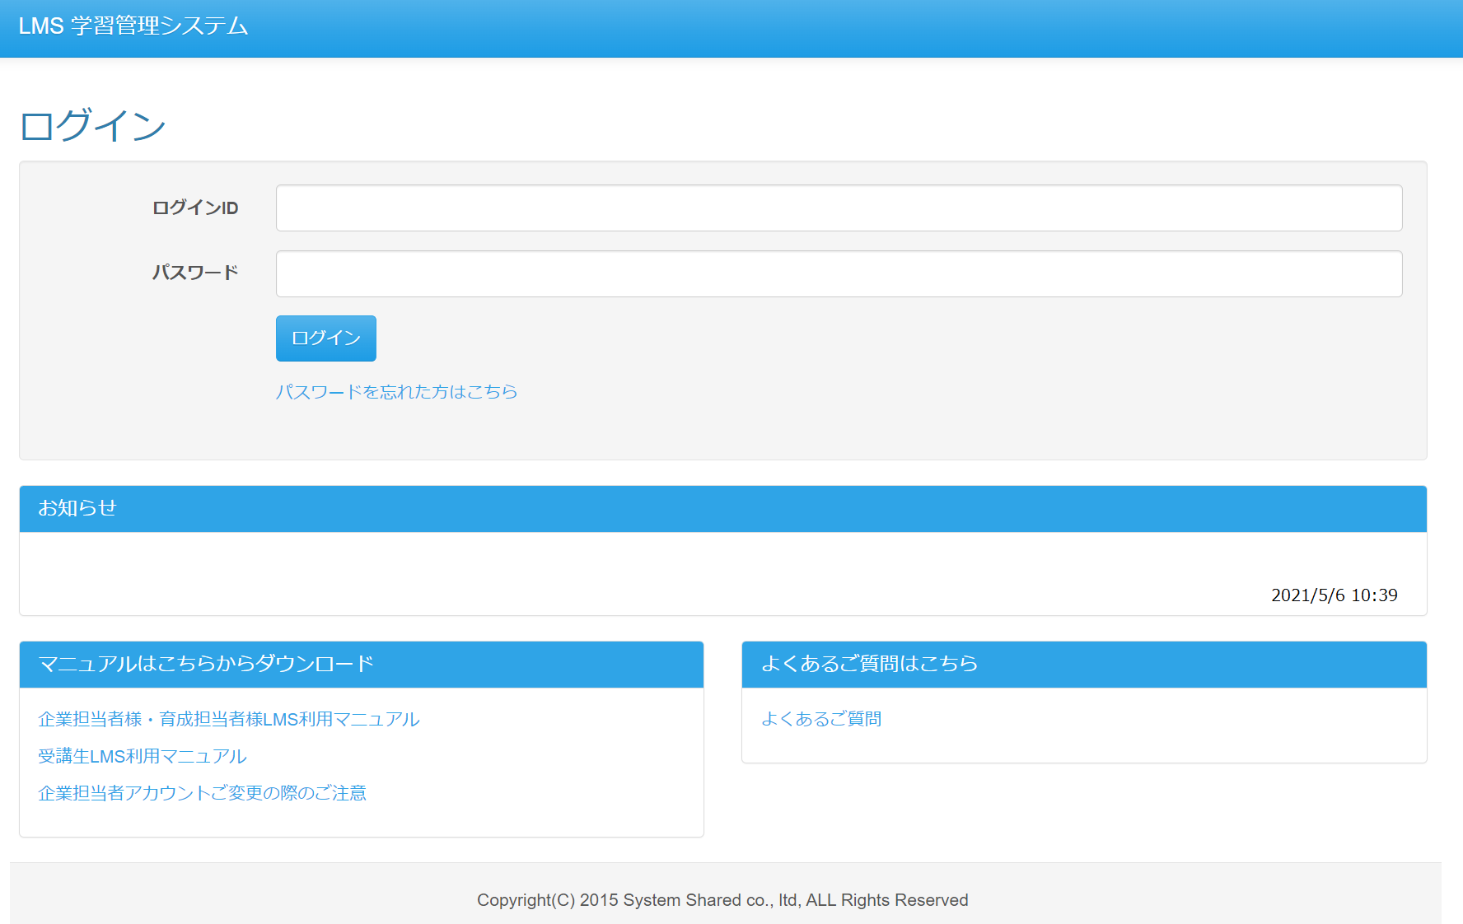

 | 画面表示項目
 | No | 項目名 |  | データ元 |  |  |  |  | 備考 |  |  |  |  |  |  |  | 権限ごとの 表示可否
 |  |  |  | テーブル名 |  |  | フィールド |  |  |  |  |  |  |  |  |  | 受 | 講 | 企 | 管 | 育
 | 1 | ログインID |  | - |  |  | -
 | 2 | パスワード |  | - |  |  | -
 | 3 | 『ログイン』ボタン |  | - |  |  | -
 | 4 | 『パスワードを忘れた方はこちら』リンク |  | - |  |  | -
 | 5 | お知らせ |  | t_info |  |  | content |  | 最新１件のみ表示
 | 6 | マニュアルダウンロード |  | - |  |  | -
 | 7 | よくある質問 |  | - |  |  | -

 | 入力パラメータ
 | No | 項目名 |  | 物理名 |  | コントロール |  | FORMクラスの入力チェック |  |  |  |  | 送信 方法 |  | 備考
 |  |  |  |  |  |  |  | 必須 | 桁数 | 最大値 | 最小値 | その他
 | 『ログイン』ボタン押下
 | 1 | ログインID |  | loginId |  | text |  | - | - | - | - | - | POST
 | 2 | パスワード |  | password |  | password |  | - | - | - | - | - | POST

コース詳細_画面詳細
プロジェクト名 |  |  | システム名 |  | 画面レイアウト設計書 |  |  |  |  |  |  | 作成者 |  | 作成日 |  | 更新者 |  | 更新日
体験型Java研修 |  |  | LMS学習管理システム |  | コース詳細 |  |  |  |  |  |  | 臼井 |  | 2021-03-10

 | 画面イメージ
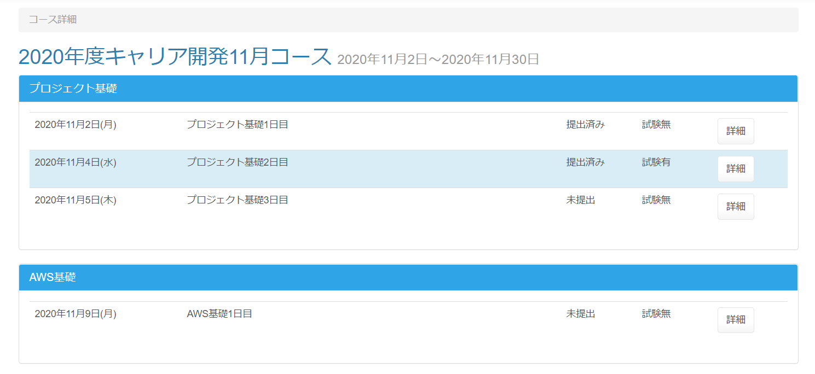

 | 画面表示項目
 | No | 項目名 |  | データ元 |  |  |  |  | 備考 |  |  |  |  |  |  |  | 権限ごとの 表示可否
 |  |  |  | テーブル名 |  |  | フィールド |  |  |  |  |  |  |  |  |  | 受 | 講 | 企 | 管 | 育
 | 1 | パンくずリスト |  | - |  |  | - |  | 「コース詳細」と表示 |  |  |  |  |  |  |  | ○ | ○
 | コース情報
 | 2 | コース名 |  | m_course |  |  | course_name |  |  |  |  |  |  |  |  |  | ○ | ○
 | 3 | 開講日 |  | m_course |  |  | open_time |  | yyyy年MM月dd日 |  |  |  |  |  |  |  | ○ | ○
 | 4 | 閉講日 |  | m_course |  |  | close_time |  | yyyy年MM月dd日 |  |  |  |  |  |  |  | ○ | ○
 | セクション情報 （※1）
 | 5 | カテゴリー名 |  | m_category |  |  | category_name |  |  |  |  |  |  |  |  |  | ○ | ○
 | 6 | 日付 |  | m_section |  |  | date |  | yyy年MM月dd日(E) |  |  |  |  |  |  |  | ○ | ○ |  |  |  | Task.14
 | 7 | セクション名 |  | m_section |  |  | section_name |  |  |  |  |  |  |  |  |  | ○ | ○
 | 8 | レポート提出状況 |  | - |  |  | - |  | ・当該セクションのレポートが提出済の場合：提出済み ・当該セクションのレポートが未提出の場合：未提出 |  |  |  |  |  |  |  | ○ | ○ |  |  |  | Task.15
 | 9 | 試験有無 |  | - |  |  | - |  | ・当該セクションに試験がある場合：試験有 ・当該セクションに試験がない場合：試験無 |  |  |  |  |  |  |  | ○ | ○ |  |  |  | Task.16
 | 10 | 『詳細』ボタン |  | - |  |  | - |  |  |  |  |  |  |  |  |  | ○ | ○
 | （※1） | 日付が現在日付と同じであれば背景色を変える（#d9edf7） |  |  |  |  |  |  |  |  |  |  |  |  |  |  |  |  |  |  |  | Task.14

 | 入力パラメータ
 | No | 項目名 |  | 物理名 |  | コントロール |  | FORMクラスの入力チェック |  |  |  |  | 送信 方法 |  | 備考
 |  |  |  |  |  |  |  | 必須 | 桁数 | 最大値 | 最小値 | その他
 | 『詳細』ボタン押下
 | 1 | コースID |  | courseId |  | hidden |  | - | - | - | - | - | POST
 | 2 | セクションID |  | sectionId |  | hidden |  | - | - | - | - | - | POST

セクション詳細_画面詳細
プロジェクト名 |  |  | システム名 |  | 画面レイアウト設計書 |  |  |  |  |  |  | 作成者 |  | 作成日 |  | 更新者 |  | 更新日
体験型Java研修 |  |  | LMS学習管理システム |  | セクション詳細 |  |  |  |  |  |  | 臼井 |  | 2021-03-10

 | 画面イメージ

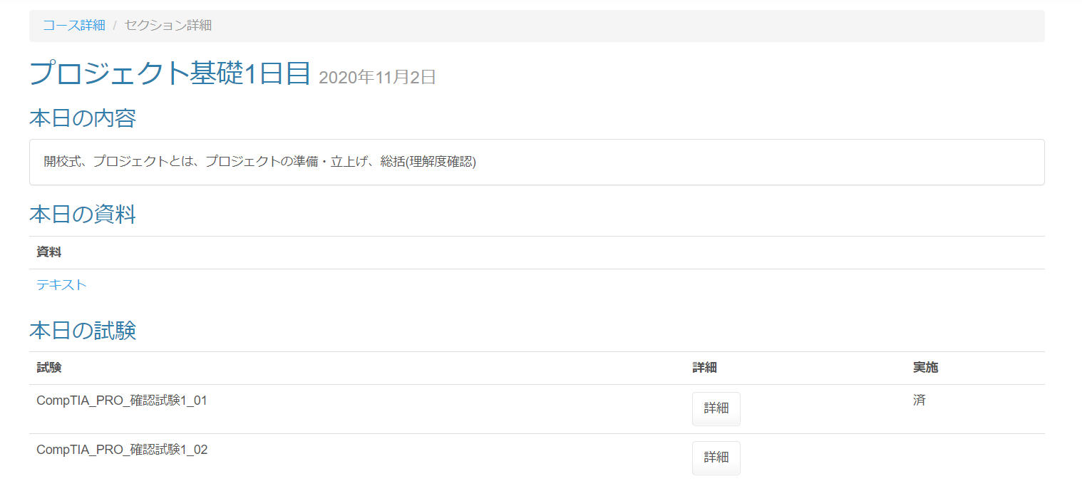

未使用機能のため実装中止

 | 試験が未公開の場合

 | 画面表示項目
 | No | 項目名 |  | データ元 |  |  |  |  | 備考 |  |  |  |  |  |  |  | 権限ごとの 表示可否
 |  |  |  | テーブル名 |  |  | フィールド |  |  |  |  |  |  |  |  |  | 受 | 講 | 企 | 管 | 育
 | 1 | パンくずリスト |  | - |  |  | - |  | 「（『コース詳細』リンク） / セクション詳細」と表示 |  |  |  |  |  |  |  | ○ | ○
 | タイトル
 | 2 | セクション名 |  | m_section |  |  | section_name |  |  |  |  |  |  |  |  |  | ○ | ○
 | 3 | 日付 |  | m_section |  |  | date |  | 「yyyy年M月d日」と表示 |  |  |  |  |  |  |  | ○ | ○
 | 本日の内容
 | 4 | 概要 |  | m_section |  |  | section_description |  |  |  |  |  |  |  |  |  | ○ | ○
 | 本日の試験 ※未登録の場合は非表示
 | 5 | 試験（＋公開日時） |  | m_exam |  |  | exam_name |  | ・試験が未公開の場合 ： 「試験名(HH:mm公開)」と表示 ・試験が公開済の場合 ： 「試験名」と表示 |  |  |  |  |  |  |  | ○ | -
 | 6 |  |  | t_exam_section |  |  | public_data |  |  |  |  |  |  |  |  |  | ○ | -
 | 7 | 詳細 |  | - |  |  | - |  | ・試験が未公開の場合 ： 『詳細』ボタン非表示 ・試験が公開済の場合 ： 『詳細』ボタン表示 |  |  |  |  |  |  |  | ○ | -
 | 8 | 実施 |  | - |  |  | - |  | ・試験が未実施の場合 ： 何も表示しない ・試験が実施済の場合 ： 「済」と表示 |  |  |  |  |  |  |  | ○ | - |  |  |  | Task.17
 | 本日のレポート ※未登録の場合は非表示
 | 9 | レポート |  | m_daily_report |  |  | report_name |  | ・レポート提出済の場合 ： 『提出済み｛レポート名｝を確認する』ボタンを表示 ・レポート未提出の場合 ： 『｛レポート名｝を提出する』ボタンを表示 |  |  |  |  |  |  |  | ○ | -
 | フッター
 | 10 | 『戻る』ボタン |  | - |  |  | - |  | 押下後、遷移元画面へ遷移 |  |  |  |  |  |  |  | ○ | - |  |  |  | Task.17

 | 入力パラメータ
 | No | 項目名 |  | 物理名 |  | コントロール |  | FORMクラスの入力チェック |  |  |  |  | 送信 方法 |  | 備考
 |  |  |  |  |  |  |  | 必須 | 桁数 | 最大値 | 最小値 | その他
 | 『コース詳細』リンク押下
 | - | - |  | なし |  | - |  | - | - | - | - | - | -
 | 『詳細』ボタン押下
 | 1 | 試験ID |  | examId |  | hidden |  | - | - | - | - | - | POST
 | 2 | セクションID |  | sectionId |  | hidden |  | - | - | - | - | - | POST
 | 3 | 試験・セクションID |  | examSectionId |  | hidden |  | - | - | - | - | - | POST
 | 『提出済み｛レポート名｝を確認する』ボタン押下
 | 4 | 日報ID |  | dailyReportId |  | hidden |  | - | - | - | - | - | POST
 | 5 | セクションID |  | sectionId |  | hidden |  | - | - | - | - | - | POST
 | 6 | コースID |  | courseId |  | hidden |  | - | - | - | - | - | POST
 | 7 | フォームセクションID |  | formsectionId |  | hidden |  | - | - | - | - | - | POST
 | 8 | フォームコースID |  | formCourseId |  | hidden |  | - | - | - | - | - | POST
 | 9 | 日付 |  | date |  | hidden |  | - | - | - | - | - | POST
 | 『｛レポート名｝を提出する』ボタン
 | 10 | 日報ID |  | dailyReportId |  | hidden |  | - | - | - | - | - | POST
 | 11 | セクションID |  | sectionId |  | hidden |  | - | - | - | - | - | POST
 | 12 | コースID |  | courseId |  | hidden |  | - | - | - | - | - | POST
 | 13 | フォームセクションID |  | formsectionId |  | hidden |  | - | - | - | - | - | POST
 | 14 | フォームコースID |  | formCourseId |  | hidden |  | - | - | - | - | - | POST
 | 15 | 日付 |  | date |  | hidden |  | - | - | - | - | - | POST
 | 16 | レポート提出ID |  | dailyReportSubmitId |  | hidden |  | - | - | - | - | - | POST
 | 『戻る』ボタン押下
 | - | なし |  | - |  | - |  | - | - | - | - | - | - |  |  |  |  |  |  |  |  | Task.17

レポート登録_画面詳細
プロジェクト名 |  |  |  | システム名 |  | 画面レイアウト設計書 |  |  |  |  |  |  | 作成者 |  | 作成日 |  | 更新者 |  | 更新日
体験型Java研修 |  |  |  | LMS学習管理システム |  | レポート登録 |  |  |  |  |  |  | 臼井 |  | 2021-03-10

 | 画面イメージ

 |  | 日報の場合
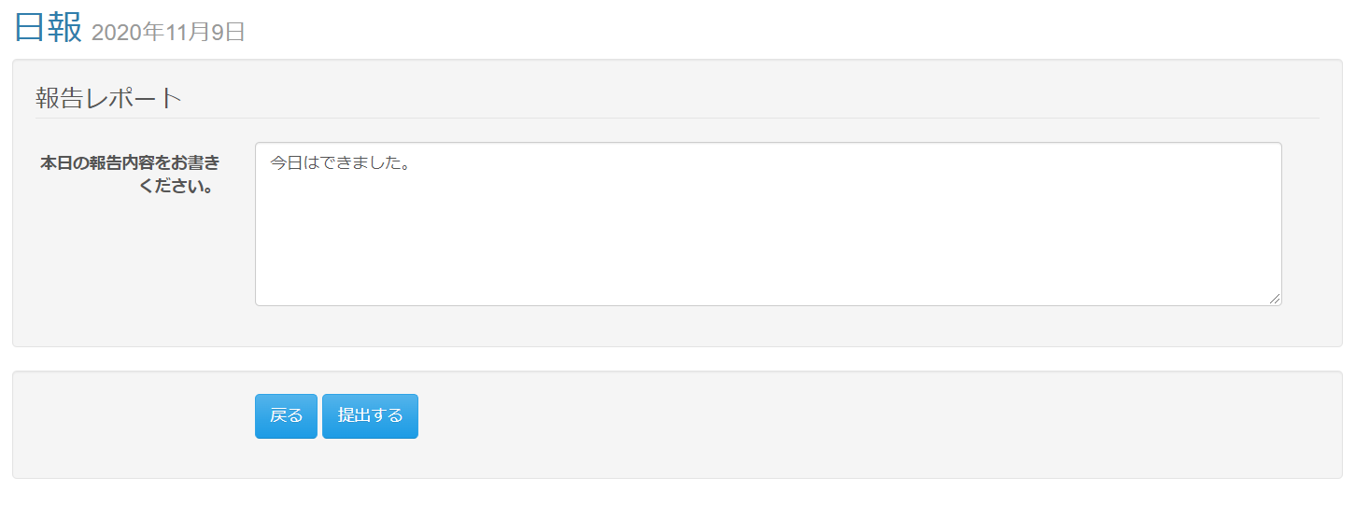

 |  | 週報/月報の場合
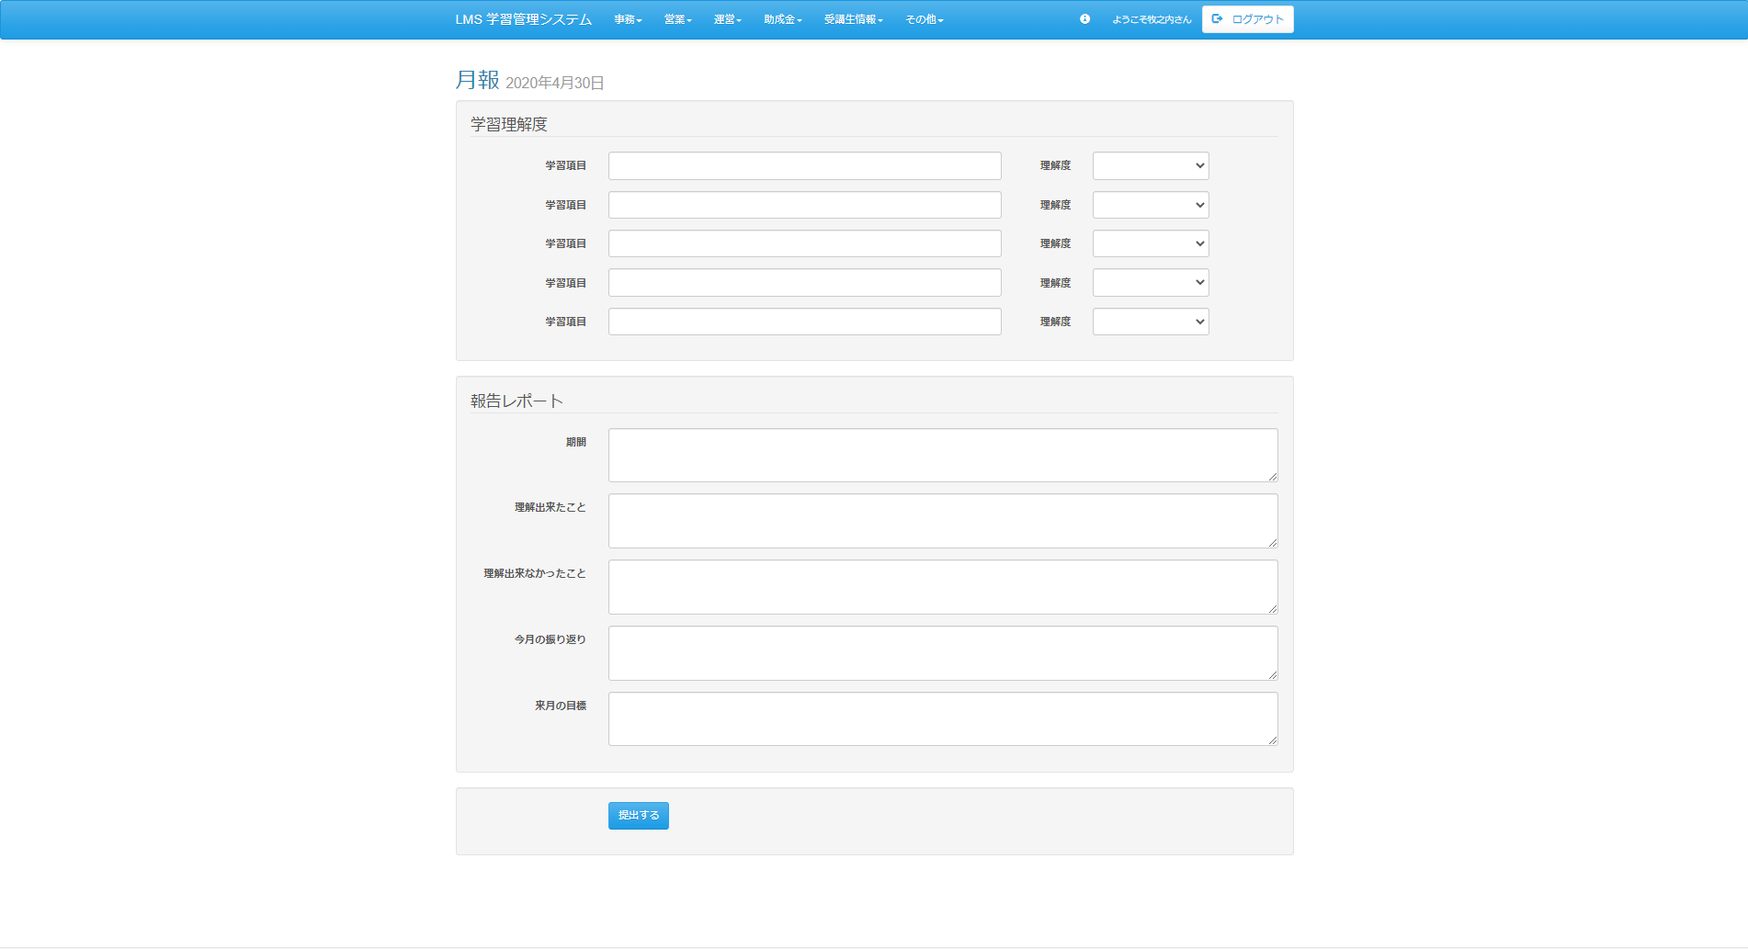

 | エラーメッセージ表示イメージ

 | 画面表示項目
 | No |  | 項目名 |  | データ元 |  |  |  |  | 備考 |  |  |  |  |  |  |  | 権限ごとの 表示可否
 |  |  |  |  | テーブル名 |  |  | フィールド |  |  |  |  |  |  |  |  |  | 受 | 講 | 企 | 管 | 育
 | 1 |  | レポート名 |  | m_daily_report |  |  | report_name |  |  |  |  |  |  |  |  |  | ○
 | 2 |  | 日付 |  | m_section |  |  | date |  | yyyy年M月d日 |  |  |  |  |  |  |  | ○
 | 学習理解度 ※未登録の場合は非表示（学習理解度フラグが1の場合）
 | 3 |  | 学習項目 |  | t_intelligibility |  |  | field_name |  | 理解度テーブル．学習理解度項目数に応じて学習理解度の行を追加 |  |  |  |  |  |  |  | ○
 | 4 |  | 理解度 |  | t_intelligibility |  |  | field_value |  | 選択肢は理解度テーブル．学習理解度数を参照 例）学習理解度数が3である場合、選択肢が1～3となる |  |  |  |  |  |  |  | ○
 | 報告レポート
 | 5 |  | 項目名 |  | m_daily_report_detail |  |  | field_name |  |  |  |  |  |  |  |  |  | ○
 | 6 |  | 内容 |  | t_daily_report_submit_detail |  |  | content |  | ・入力チェックが1場合は、［必須］を表示 ・型が数値の場合は、プレースホルダーに 「例） 半角数値で、｛範囲from｝～｛範囲to｝の範囲で入力してください。」と表示 ※型の種類： 数値(コード値：0) 文字列(コード値：1) |  |  |  |  |  |  |  | ○
 | 7 |  |  |  | m_daily_report_detail |  |  | required_flg
 | 8 |  |  |  | m_daily_report_detail |  |  | input_type
 | 9 |  |  |  | m_daily_report_detail |  |  | range_from
 | 10 |  |  |  | m_daily_report_detail |  |  | range_to
 | 提出ボタン
 | 11 |  | 『提出する』ボタン |  | - |  |  | - |  |  |  |  |  |  |  |  |  | ○
 | 戻るボタン
 | 12 |  | 『戻る』ボタン |  | - |  |  | - |  |  |  |  |  |  |  |  |  | ○

 | 入力パラメータ
 | No |  | 項目名 |  | 物理名 |  | コントロール |  | FORMクラスの入力チェック |  |  |  |  | 送信 方法 |  | 備考
 |  |  |  |  |  |  |  |  | 必須 | 桁数 | 最大値 | 最小値 | その他
 | 『提出する』ボタン押下
 | 1 |  | 学習項目 |  | intFieldName[n] |  | テキストボックス |  | - | - | - | - | - | POST
 | 2 |  | 理解度 |  | intFieldValue[n] |  | セレクトボックス |  | - | - | - | - | - | POST
 | 3 |  | 報告レポート項目 |  | fieldName[n] |  | hidden |  | - | - | - | - | - | POST
 | 4 |  | 報告レポート内容 |  | content[n] |  | テキストボックス |  | - | - | - | - | - | POST
 | 5 |  | 入力チェック |  | requiredFlg[n] |  | hidden |  | - | - | - | - | - | POST
 | 6 |  | 型 |  | inputType[n] |  | hidden |  | - | - | - | - | - | POST
 | 7 |  | 範囲from |  | rangeFrom[n] |  | hidden |  | - | - | - | - | - | POST
 | 8 |  | 範囲to |  | rangeTo[n] |  | hidden |  | - | - | - | - | - | POST
 | 9 |  | 日報ID |  | dailyReportId |  | hidden |  | - | - | - | - | - | POST
 | 10 |  | セクションID |  | sectionId |  | hidden |  | - | - | - | - | - | POST
 | 11 |  | コースID |  | courseId |  | hidden |  | - | - | - | - | - | POST
 | 12 |  | 日報提出ID |  | dailyReportSubmitId |  | hidden |  | - | - | - | - | - | POST
 | 13 |  | 日付 |  | date |  | hidden |  | - | - | - | - | - | POST
 | 14 |  | LMSユーザID |  | lmsUserId |  | hidden |  | - | - | - | - | - | POST
 | 『戻る』ボタン |  |  |  |  |  |  |  |  |  |  |  |  |  |  |  |  |  |  |  |  |  | Task.18
 | 15 |  | なし |  | - |  | - |  | - | - | - | - | - | -

エラー画面_画面詳細
プロジェクト名 |  |  | システム名 |  | 画面レイアウト設計書 |  |  |  |  |  |  | 作成者 |  | 作成日 |  | 更新者 |  | 更新日
体験型Java研修 |  |  | LMS学習管理システム |  | エラー画面 |  |  |  |  |  |  | 臼井 |  | 2021-03-10

 | 画面イメージ

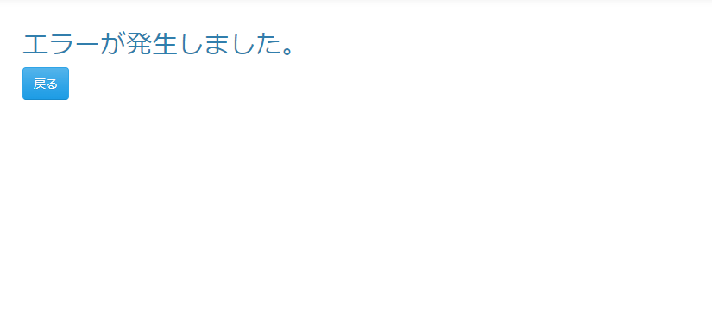

 | 画面表示項目
 | No | 項目名 |  | データ元 |  |  |  |  | 備考 |  |  |  |  |  |  |  | 権限ごとの 表示可否
 |  |  |  | テーブル名 |  |  | フィールド |  |  |  |  |  |  |  |  |  | 受 | 講 | 企 | 管 | 育
 | 1 | エラーメッセージ |  | - |  |  | - |  | 「エラーが発生しました。」を表示 |  |  |  |  |  |  |  | ○ | ○
 | 2 | 『戻る』ボタン |  | - |  |  | - |  |  |  |  |  |  |  |  |  | ○ | ○ |  |  |  | Task.09

 | 入力パラメータ
 | No | 項目名 |  | 物理名 |  | コントロール |  | FORMクラスの入力チェック |  |  |  |  | 送信 方法 |  | 備考
 |  |  |  |  |  |  |  | 必須 | 桁数 | 最大値 | 最小値 | その他
 | 『戻る』ボタン
 | - | なし |  | - |  | - |  | - | - | - | - | - | - |  |  |  |  |  |  |  |  | Task.09

